Foglio1
 |  |  |  |  |  | Faq.5066.2

 | TRASMITTANZA TERMICA INVOLUCRO EDILIZIO
 | Art 28 Legge 10/91 conformità Legge D.Lgs 2005 n° 192

Zona climatica
 | Località | VICENZA |  | Temperatura minima esterna |  |  | -5
 | Edificio | nuova costruzione |  | Temperatura interna |  |  | 20

 |  |  |  |  |  | Conducibilità
 |  |  |  | s | C | lamda λ | R=S/λ | T.sup.°C
 | pos. | Descrizione |  | m | W / m2 K | W / m K | m2 K / W
 | .1 | Resistenza termica sup. interna |  |  | 8.12 |  | 0.123 | 19.40 | UNI 10344
 | .2 | Intonaco interno |  | 0.015 |  | 0.9 | 0.017 | 19.31
 | .3 | Muratura blocchi Poroton laterizio |  | 0.35 |  | 0.27 | 1.296 | 12.96
 | .4 | Intonaco esterno |  | 0.015 |  | 0.9 | 0.017 | 12.88
 | .5 | Poiluretano espanso |  | 0.12 |  | 0.034 | 3.529 | -4.42
 | .6 | Rasante con iterposta rete |  | 0.006 |  | 0.08 | 0.075
 | .7 | Tinteggiatura parete
 | .8

 |  |  |  |  | 23.2 |  | 0.043 | 19.79 | UNI 10344

 | Totale |  |  | 0.506 |  |  | 5.100
 | U= |  |  |  |  |  | 0.196

 |  |  |  |  | U= | 0.196

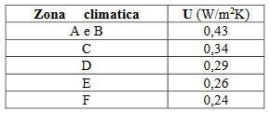
 | Ta temp. Ambiente °C |  | 20
 | Ts temp.superficie parete °C |  | 19.40

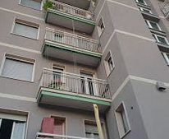

 |  |  |  |  | D.M. 28/10/2025

